2019_02_data
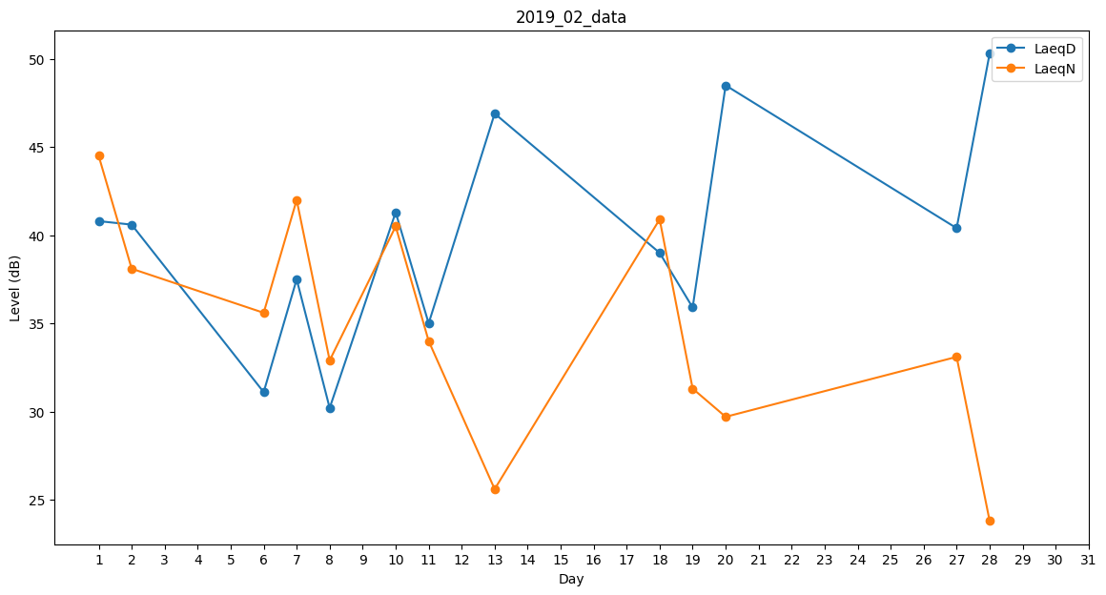
Day | LaeqD | LaeqN
1 | 40.8 | 44.5
2 | 40.6 | 38.1
3 | 0 | 0
4 | 40.8 | 0
5 | 0 | 27.6
6 | 31.1 | 35.6
7 | 37.5 | 42
8 | 30.2 | 32.9
9 | 38.4 | 0
10 | 41.3 | 40.5
11 | 35 | 34
12 | 45 | 0
13 | 46.9 | 25.6
14 | 47.7 | 0
15 | 36 | 0
16 | 0 | 0
17 | 0 | 0
18 | 39 | 40.9
19 | 35.9 | 31.3
20 | 48.5 | 29.7
21 | 0 | 33.8
22 | 0 | 0
23 | 0 | 0
24 | 0 | 0
25 | 37.2 | 0
26 | 45.9 | 0
27 | 40.4 | 33.1
28 | 50.3 | 23.8

